Sheet1
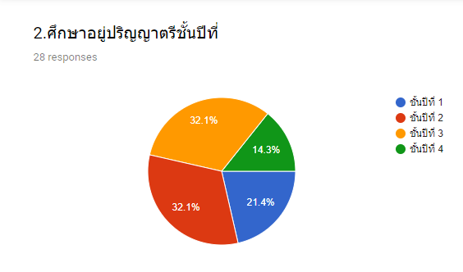
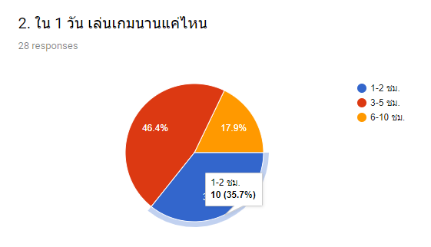
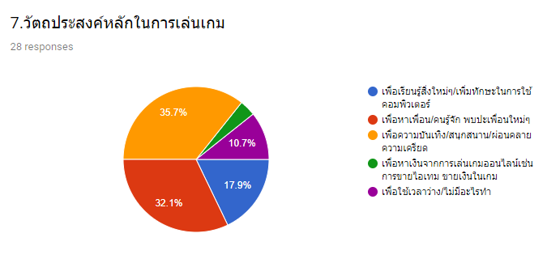
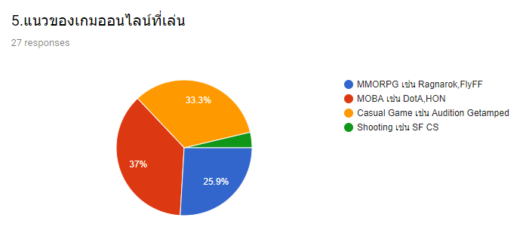
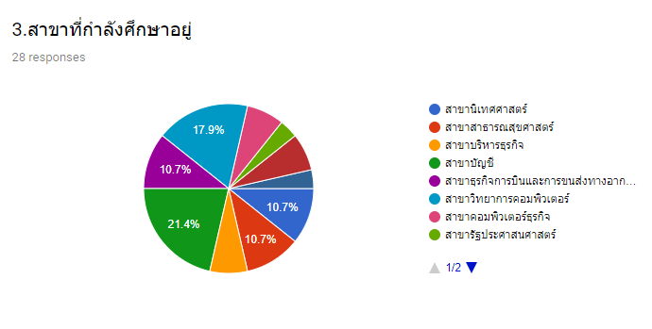
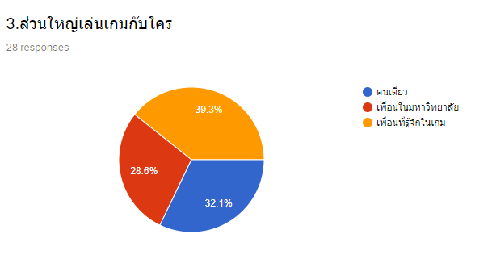
แบบสอบถามพฤติกรรมการเล่นเกมออนไลน์ของนิสิตมหาวิทยาลัยเนชั่นลำปาง
ส่วนที่ 1 ข้อมูลส่วนตัว |  |  |  |  |  | ส่วนที่ 2 ข้อมูลการเล่นเกมออนไลน์ของนิสิต
1. เพศ |  | 2.ศึกษาอยู่ปริญญาตรีชั้นปีที่ |  | 3.สาขาที่กำลังศึกษาอยู่ |  | 1.ชอบเล่นเกมบนอุปกรณ์ไหน |  | 2.ใน 1 วันเล่นเกมนานแค่ไหน |  | 3.ส่วนใหญ่เล่นเกมกับใคร |  | 4.ประเภทและชนิดของเกมที่ชอบเล่น |  | 5.แนวของเกมออนไลน์ที่เล่น |  | 6.ค่าเฉลี่ยในการเติมเงินเกมมือถือต่อเดือน |  | 7.วัตถประสงค์หลักในการเล่นเกม
ชาย | หญิง | ชั้นปีที่ | จำนวน | ชื่อสาขา | จำนวน | อุปกรณ์ | จำนวน | เวลา | จำนวน | เล่น | จำนวน | ประเภท | จำนวน | แนวเกม | จำนวน | จำนวนเงินที่เติม | จำนวนคน | วัตถุประสงค์ | จำนวน
11 | 17 | 1 | 6 | 1.สาขานิเทศศาสตร์ | 3 | สมาร์ทโฟน | 18 | 1-2 ชม. | 10 | คนเดียว | 9 | เกมแอคชั่น | 5 | MMORPG เช่น Ragnarok,FlyFF | 7 | 1 - 100 บาท | 7 | เพื่อเรียนรู้สิ่งใหม่ๆ/เพิ่มทักษะในการใช้คอมพิวเตอร์ | 5
รวม 28 |  | 2 | 9 | 2.สาขาสาธารณสุขศาสตร์ | 3 | คอมพิวเตอร์ | 8 | 3-5 ชม. | 13 | เพื่อนในมหาวิทยาลัย | 8 | เกมวางแผน | 5 | MOBA เช่น DotA,HON | 10 | 101 - 999 บาท | 5 | เพื่อหาเพื่อน/คนรู้จัก พบปะเพื่อนใหม่ๆ | 9
 |  | 3 | 9 | 3.สาขาบริหารธุรกิจ | 2 | ไม่เล่นเกม | 2 | 6-10 ชม. | 5 | เพื่อนที่รู้จักในเกม | 11 | เกมกีฬาการแข่งขัน | 5 | Casual Game เช่น Audition Getamped | 9 | 1,000 - 5,000 บาท | 5 | เพื่อความบันเทิง/สนุกสนาน/ผ่อนคลายความเครียด | 10
 |  | 4 | 4 | 4.สาขาบัญชี | 6 |  |  |  |  |  |  | เกม RPG | 3 | Shooting เช่น SF CS | 1 | มากกว่า 5,000 บาท | 2 | เพื่อหาเงินจากการเล่นเกมออนไลน์เช่นการขายไอเทม ขายเงินในเกม | 1
 |  | รวม 36 |  | 5.สาขาธุรกิจการบินและการขนส่งทางอากาศ | 3 |  |  |  |  |  |  | เกมต่อสู้ | 2 |  |  | ไม่เคยเติมเงิน | 9 | เพื่อใช้เวลาว่าง/ไม่มีอะไรทำ | 3
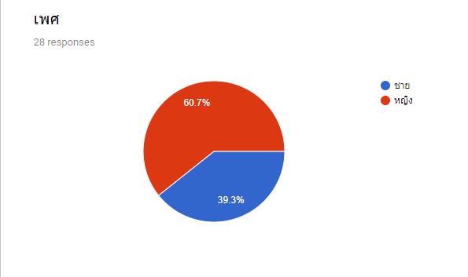
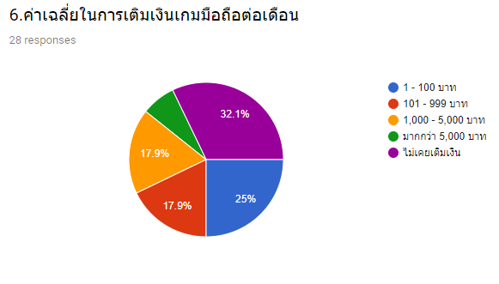
 |  |  |  | 6.สาขาวิทยาการคอมพิวเตอร์ | 5 |  |  |  |  |  |  | เกมผจญภัย | 5
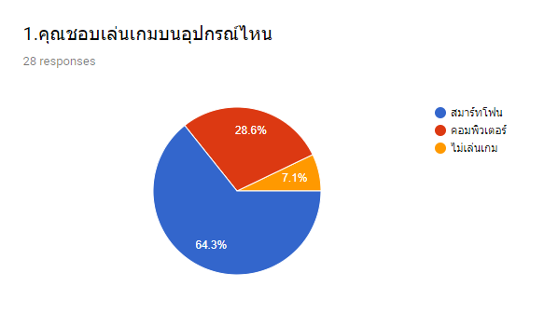
 |  |  |  | 7.สาขาคอมพิวเตอร์ธุรกิจ | 2 |  |  |  |  |  |  | เกมเลียนแบบหรือการจำลอง | 3
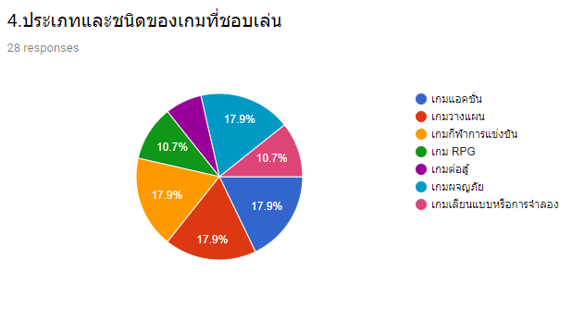
 |  |  |  | 8.สาขารัฐประศาสนศาสตร์ | 1
 |  |  |  | 9.สาขาพยาบาลศาสตร์ | 2
 |  |  |  | 10.สาขาเทคนิคการแพทย์ | 1

